Accueil
APPEL A CANDIDATURES INNOVA VERTE: Dossier de candidature

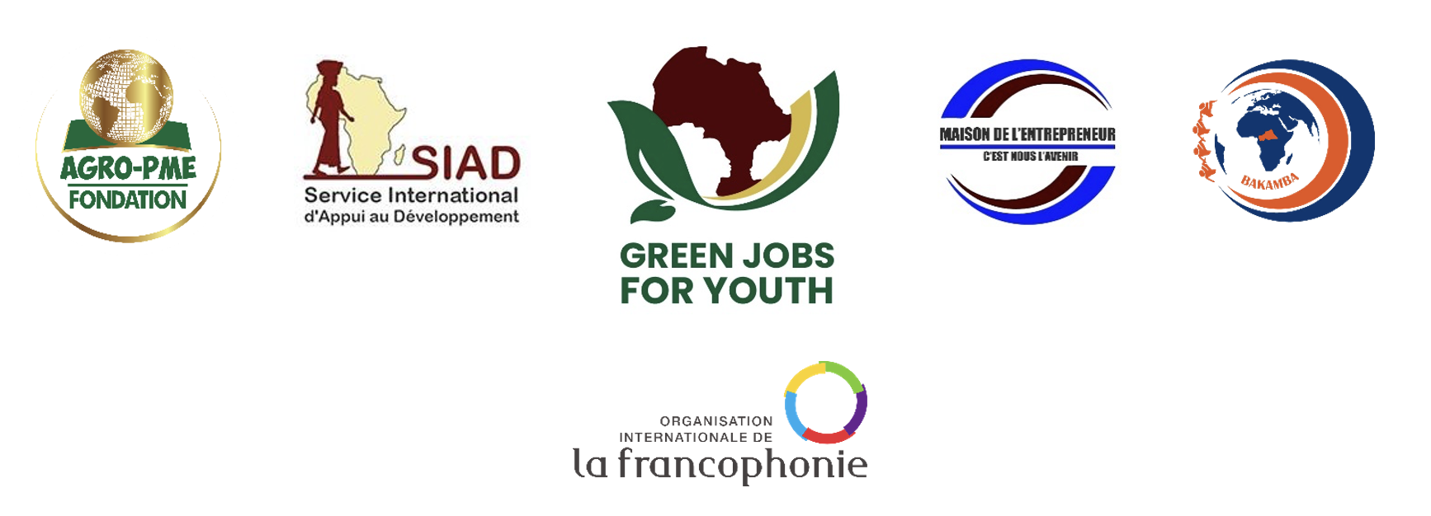
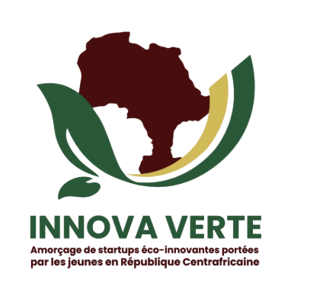

 | Dossier de Candidature

 | Informations & Mode d'emploi

 | Le présent dossier vous permet de présenter votre candidature dans le cadre du concours d'Innova Verte. Innova Verte est un programme d’appui à l’entrepreneuriat des jeunes et des femmes dans le secteur de l’économie verte en République centrafricaine. Ce programme est porté par le Consortium AGRO-PME (chef de file) | Maison de l’Entrepreneur | Bêafrika Kamba | SIAD, avec le soutien de l'Organisation Internationale de la Francophonie.
 | 1 - Le renseignement de la totalité des rubriques est obligatoire.
 | 2 - Le nombre de caractères par thème est limité. Un compteur est affiché à côté de chaque champ. Ainsi nous vous remercions d'être synthétique dans votre présentation.
 | 3 - Une fois ce formulaire complété, merci de l'envoyer avec les pièces jointes, à l'adresse mail suivante : beafrica.kamba@gmail.com avec en objet "Innova Verte RCA 2025", avant le lundi 18/08/2025 à 12h00 UTC+1 (heure de Bangui)

 | Pièces à joindre

 | Pour appuyer votre dossier, vous pouvez joindre les pièces suivantes à votre candidature. Les pièces sont listées également au fil du formulaire. Merci d'envoyer ces pièces jointes dans le même email que votre formulaire de candidature.
 | Photocopie de la carte nationale d’identité / passeport / acte de naissance du porteur / de la porteuse de l'entreprise | Obligatoire
 | Certificat d'enregistrement légal de l'entreprise (si formelle) | Obligatoire
 | Comptes annuels | Facultatif
 | Note projet | Facultatif
 | Budget projet | Facultatif
 | CV des membres de l'équipe | Facultatif

